Monitoreo de Scio
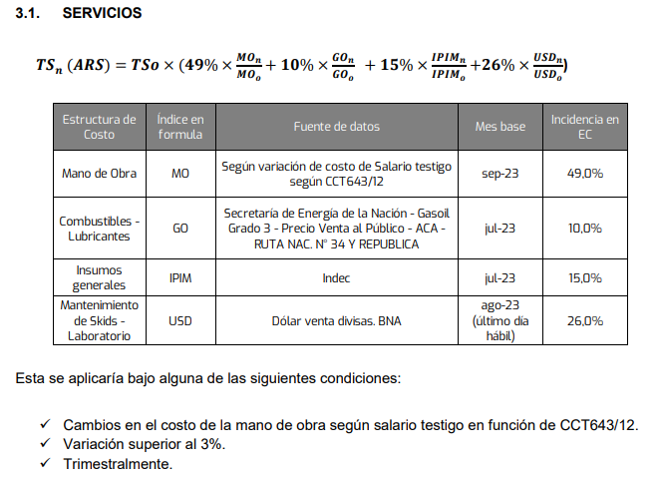
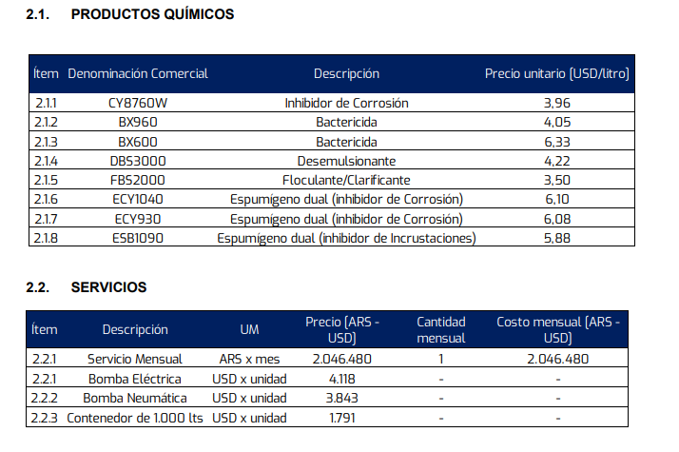
Servicio Mensual ARS/mes
Tarifa | Base | Oct-23 | Nov-23 | Dec-23 | Jan-24
Formula de Ajuste | 2,046,480 | 2,257,822 | 2,419,170 | 2,641,684 | 3,944,996

 |  |  |  |  |  | Mes de ajuste
Estructura de Costo | Índice en formula | Fuente de datos | Mes base | Incidencia en EC | Valor Base | Oct-23 | Nov-23 | Dec-23 | Jan-24

Mano de Obra | MO (n) | Según variación de costo de Salario testigo según CCT643/12 | Sep-23 | 49.0% | 1.0 | 1.1 | 1.2 | 1.4 | 1.8
Combustibles - Lubriucantes | GO (n-2) | Secretaría de energía de la nación - Gasoil Grado 3 - Precio Venta al Publico - ACA - RUTA NAC. N° 34 Y REPUBLICA | Jul-23 | 10.0% | 348 | 408.6 | 408.6 | 421.0 | 809.0
Insumos generales | IPIM (n-2) | Indec | Jul-23 | 15.0% | 2,767 | 3,285 | 3,588 | 3,859 | 4,287
Mantenimiento de Skids - Laboratorio | USD (n-1) | Dólar venta divisas. BNA | ago-23 (ultimo día hábil) | 26.0% | 350 | 350 | 350 | 361 | 808
 |  |  |  | Factor de ajuste | 1 | 1.1033 | 1.1821 | 1.2908 | 1.9277

Monitoreo de PQ
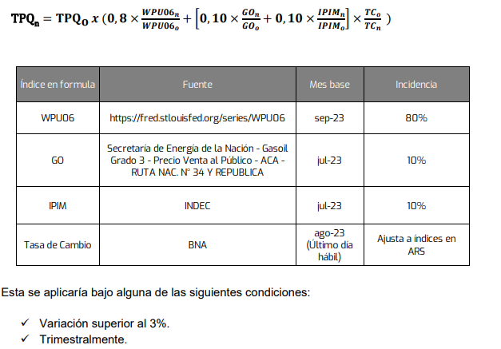
Precios de Productos Químicos
PQ | Base | Oct-23 | Nov-23 | Dec-23
CY8760W | 3.96 | 4.13 | 4.17 | 4.25 | 7.4%
BX960 | 4.05 | 4.22 | 4.26 | 4.35
BX600 | 6.33 | 6.59 | 6.66 | 6.80
DBS3000 | 4.22 | 4.40 | 4.44 | 4.53
FBS2000 | 3.50 | 3.65 | 3.68 | 3.76
ECY1040 | 6.10 | 6.35 | 6.42 | 6.55
ECY930 | 6.08 | 6.33 | 6.40 | 6.53
ESB1090 | 5.88 | 6.13 | 6.19 | 6.31

 |  |  |  |  |  | Mes de ajuste
Estructura de Costo | Índice en formula | Fuente de datos | Mes base | Incidencia en EC | Valor Base | Oct-23 | Nov-23 | Dec-23

Materias Primas | WPU | Según variación de costo de Salario testigo según CCT643/12 | Sep-23 | 80.0% | 346.4 | 348.8 | 348.8 | 348.8
Solventes y otras MP | GO (n-2) | Secretaría de energía de la nación - Gasoil Grado 3 - Precio Venta al Publico - ACA - RUTA NAC. N° 34 Y REPUBLICA | Jul-23 | 10.0% | 347.6 | 408.6 | 408.6 | 421.0
Fabricación, enavasado, logistica | IPIM (n-2) | Indec | Jul-23 | 10.0% | 2767.1 | 3284.9 | 3587.5 | 3858.7
Corrección de factores nacionales | USD (n-1) | Dólar venta divisas. BNA | ago-23 (ultimo día hábil) | 0.0% | 350.0 | 350.0 | 350.0 | 360.5
 |  |  |  | Factor de ajuste | 1 | 1.0418 | 1.0528 | 1.0739
 |  |  |  |  |  | 4% | 5% | 7%

